Desarenador
CAUDAL DE AGUA RESIDUAL | Símbolo | Valor | Unidades | Límite inferior | Límite superior | ¿Está dentro del rango? |  |  |  |  |  |  |  |  |  |  |  |  |  |  | En metros
Caudal promedio de desagüe | Qp | 0.0000 | m3/s
Caudal mínimo de desagüe | Qmín | 0.0000 | m3/s
Caudal máximo de desagüe | Qmáx | 0.0000 | m3/s |  |  |  |  |  | Dcd | 1 m. | 0.5 | (L-Lt)/2 | Lt | (L-Lt)/2 | 0.5 | 1 m. |  |  |  |  |  |  | 0 | 1 m. | 0.5 | #DIV/0! | #DIV/0! | #DIV/0! | 0.5 | 1 m

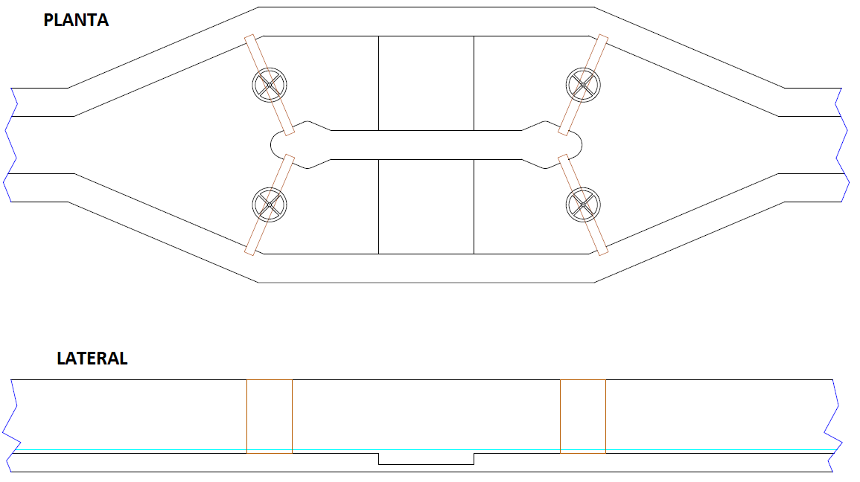
DIMENSIONAMIENTO DEL DESARENADOR | Símbolo | Valor | Unidades | Límite inferior | Límite superior | ¿Está dentro del rango?
Velocidad horizontal del flujo | Vh |  | m/s | 0.24 | 0.36 | FALSE |  |  |  |  |  |  |  |  |  |  |  |  | B |  |  |  |  |  |  |  |  |  |  |  |  |  | 0
Ancho de muro | Am |  | m
Área máxima de la sección transversal | Ast | #DIV/0! | m2
Ancho del canal | B |  | m
Ancho del canal a la salida del desarenador | Bs |  | m |  |  |  |  | Am |  |  |  |  |  |  |  |  |  |  | Amd |  |  | 0 |  |  |  |  |  |  |  |  |  |  | 0
Tirante máximo de desagüe en el canal | Ymáx | #DIV/0! | m |  |  |  |  | Ancho del canal de la cámara de rejas |  |  |  |  |  |  |  |  |  |  |  |  |  | Ancho del canal de la cámara de rejas
Tasa de aplicación de desagüe | Tad |  | m3/m2/h | 45 | 70 | FALSE |  |  |  |  |  |  |  |  |  |  |  | Bs |  | Anch |  |  |  |  |  |  |  |  |  |  |  | 0 |  | 0
Área superficial útil del desarenador | As | #DIV/0! | m2
Longitud útil del desarenador | L | #DIV/0! | m
Relación "L/Ymáx" | L/Ymáx | #DIV/0! | adimensional | 25 | No definido | #DIV/0! |  | Am |  |  |  |  |  |  |  |  |  |  | B |  |  | 0 |  |  |  |  |  |  |  |  |  |  | 0
Radio Hidráulico | Rh | #DIV/0! | m
Pendiente del fondo del canal | S | #DIV/0! | m/m
Coeficiente de rugosidad de Manning | n |  | adimensional
Distancia entre la cámara y el desarenador | Dcd |  | m
Ancho del muro entre desarenadores | Amd |  | m
Ancho de la base del desarenador | Abd |  | m

DIMENSIONAMIENTO DE LA TOLVA | Símbolo | Valor | Unidades | Límite inferior | Límite superior | ¿Está dentro del rango?
Tasa de acumulación de la arena | Taa |  | L/m3
Volumen de arena diaria | Vad | 0.0000 | m3/día
Periodo de limpieza | PL |  | días
Capacidad de la tolva | Vtv | 0.0000 | m3 |  |  |  | Ymáx |  |  |  |  |  |  |  |  |  |  |  |  |  | #DIV/0!
Ancho de tolva | Bt |  | m
Profundidad de la tolva | Ht |  | m |  |  |  |  |  |  |  |  |  |  |  |  |  |  | Abd |  |  |  |  |  |  |  |  |  |  |  |  |  | 0
Longitud de la tolva | Lt | #DIV/0! | m | No definido | #DIV/0! | #DIV/0!
Borde Libre | BL |  | m |  |  |  |  |  |  |  |  |  |  |  | Ht |  | S |  |  |  |  |  |  |  |  |  |  |  | 0 |  | #DIV/0!
 |  |  |  |  |  |  |  |  |  |  | BL |  | Lt |  |  |  |  |  |  |  |  |  |  |  | 0 |  | #DIV/0!
CÁLCULOS DE ÁREA Y TIEMPO DE RETENCIÓN | Símbolo | Valor | Unidades | Límite inferior | Límite superior | ¿Está dentro del rango?
Área del desarenador | Ades | #DIV/0! | m2
Área adicional | Aad | #DIV/0! | m2
Área total | Atotal | #DIV/0! | m2 |  |  |  |  |  |  |  |  |  | Ldes |  |  |  |  |  |  |  |  |  |  |  |  |  | #DIV/0!
Área per´capita | Apc | #DIV/0! | m2/hab
Tiempo de retención del desarenador | TRdes | #DIV/0! | s

